はじめに
はじめに

 | 当ドキュメントは、次期基幹系システムのJavaスクラッチ系の構成管理を行う上での管理手順を記載しています。

 | 前提として、以下となっています。
 |  | 当手順書は、SAP開発での構成管理を対象外とします。SAP開発の構成管理は、そちらの手順書を参照してください。
 |  | また、構成管理の対象としてプログラムソースコード及び、ビルド・デプロィに関わるファイルのみを取り扱っており、
 |  | 設計書等のドキュメント類は、別途PMOにより管理されていますのでここでは対象外としています。
 |  | 当手順書ではJavaソース構成管理の適用範囲の下図「図1-1 Javaスクラッチ系での全体構成管理図」 の赤枠で囲っている範囲とします。
 |  | 具体的なプログラムソースコード等のバージョン・リビジョン管理は、「Subversion」にてリポジトリの作成・管理として記載されています。
 |  | 構成管理のクライアントツールとして、「TotoiseSVN」を使用して記載されていますので、読者によって別ツールを使用している場合は、当該部分を読み替え読み進めてください。

「Javaソース構成管理手順」の範囲
ソース管理はお任せします
ソース管理はお任せします

委託先
CTC業務チーム
SalesNAVI、CSNAVI、BPMS、
購買(請求)、システム共通
次期基幹系システムシスJavaソース
構成管理チーム
（当面AMO）
リリース
（？？？）

受入
担当
品質管理
担当
（チーム内の構成管理担当）
構成管理
担当
配備テスト
担当
リリース
（配備）
担当

開発環境

検証環境？
内作
メンバー
チェック

 |  |  | 図1-1 Javaスクラッチ系での全体構成管理図

対象読者
 | 本文書は、次期基幹系システムのJavaの構成管理を担当する各スクラッチ開発チームの開発担当者・品質管理者および、受入側の構成管理担当者・リリース担当者を対象とします。
 | 対象Javaスクラッチ開発チームは、以下です。

 |  | スクラッチ開発チーム
 |  | SalesNAVI（見積）
 |  | PJNAVI（プロジェクト管理）
 |  | CSNAVI CSL（保守）
 |  | CSNAVI CSG（保守）
 |  | 請求書発行
 |  | 権限NAVI(ポータル＋旧IDM)
 |  | TaskNAVI
 |  | システム共通

前提知識
 | 本文書の読者は、以下の知識を有していることを前提とします。
 |  | ・基本的なSubversionの知識

構成管理の方針
１．構成管理の方針
 | １．１．構成管理の管理フロー
 |  | ①「開発での構成管理」と「リリース後の構成管理」で２系統のフローがあります。
 |  | ②開発時の構成管理フローは、本番リリースモジュールまでを管理する目的のフローとします。
 |  |  | ・turncより開発用のブランチとして、開発ブランチを作成
 |  |  | ・各チームから開発用のモジュールを受け入れ、受け入れ用リポジトリの開発ブランチにマージ＋コミット＋タグの作成
 |  |  | ・開発終了後、リリースのために開発ブランチからtruncにマージ＋コミット＋タグの作成
 |  | ③本番リリース後の構成管理フローは、本番リリース後からバグ修正或いは、機能アップ開発を目的としたフローとします。
 |  |  | ・各チームからバグ対応のモジュールを受け入れ、受け入れ用リポジトリの開発ブランチにマージ＋コミット＋タグの作成
 |  |  | ・バグフィックスのリリースのために開発ブランチからtruncにマージ＋コミット＋タグの作成を行う。
 |  |  | ・各チームから新規機能改修モジュールを受け入れ、受け入れ用リポジトリの開発ブランチにマージ＋コミット＋タグの作成
 |  |  | ・新規機能改修終了後、リリースのために開発ブランチからtruncにマージ＋コミット＋タグの作成
 |  | ※各チームからの受け入れモジュールの品質は、以下を厳守してください。
 |  |  | ・コンパイルエラーが起こっていないか
 |  |  | ・単体テストがすべて通っているか
 |  |  | ・自チームの環境でデプロイし、画面が動くことを確認できるか

 | １．２．Subversionでのバージョン管理の方法
 |  | ①バージョン管理は、「trunc, branches, tags」ディレクトリで管理します。
 |  | ②truncは本番環境へのリリースバージョンを管理する目的とし、本流フロー（メインライン）のため1つしか存在しません。
 |  | ③branchesは機能開発バージョンを管理する目的とし、機能開発の目的に応じて使い分けを行うために複数のブランチを作成します。
 |  |  | ただし、次期基幹系システムのプロダクトリポジトリ（後述で定義）では、単ー機能開発また、後方互換の観点から運用管理のし易さより基本１つのブランチで行います。
 |  |  | また、各チームの開発リポジトリの管理は、各チームにてお任せします。
 |  | ④tagsはtrucまたは、branchesからリリースモジュール(class, war, jar, ear)が作成可能となったバージョンを管理する目的とし、
 |  |  | リリースモジュール単位にタグを打つことから複数のタグを作成します。
1
1
trunc
branches
1
1

*
*
tags

 |  |  |  |  |  |  |  |  |  |  | 図1-1 バージョン管理図

 | １．3．各チームからのモジュールの受け入れ方針
 |  | ①単一開発ブランチでの開発とします。
 |  | ②受け入れ側では、ソースコード開発（修正も含む）を原則行わないものとします。
 |  | ③受け入れ時のモジュールのマージは、上記の特性より上書きコピーとします。

エクスプローラでコピー
・有れば上書き
・無ければ追加
受入側
開発リポジトリ

各チームからの受け入れモジュール

マージ対象
ファイル
コピー
チェックアウト
モジュール

 |  |  |  |  |  |  |  |  |  | 図1-2 マージのイメージ図

２．命名規則
 | ２．１．リリース番号の命名規則

 |  | ①リリース番号の命名
 |  | MAJOR.MINOR.PATCH |  |  |  |  |  |  |  |  |  | 例）1.3.6
 |  |  |  | ┃ |  | ┃ |  | ┗━ | パッチ番号（バグフィックス、インターフェースの変更なしだが、実装部分のみが変更となる）
 |  |  |  | ┃ |  | ┗━ | マイナー番号（１要件内の機能アップ）
 |  |  |  | ┗━━ |  | メジャー番号（新規の要件定義でアップ）

 |  | ②番号の増やし方（バージョンアップ・リビジョンアップ）
 |  |  | MAJOR |  |  | : | 1.1.0⇒2.0.0のようにMAJORの番号を1つ増やす。MINOR,PATCH番号はリセットする。
 |  |  | MINOR |  |  | : | 1.0.3⇒1.1.0のように同じMAJOR系列でMINORの番号を1つ増やす。PATCH番号はリセットする。
 |  |  | PATCH |  |  | : | 1.0.2⇒1.0.3のように同じMAJOR,MINOR系列でバグフィックス時に１つ増やす。

 |  | ③リリース番号の確定タイミング
 |  |  | ファーストバージョンのリリース前までは、[0.0.0]から始め、ファーストリリースで[1.0.0]とする。
 |  |  | 以降、本番リリース毎のタイミングで②に従い１つ増やす。

 |  |  | 新規開発開始 |  |  |  |  |  |  |  |  | 開発中 |  |  |  | ファーストリリース |  |  |  | 保守期間中、機能改修開発中 | 保守又は機能改修の本番リリース
 |  |  |  | 0.0.0 |  |  |  |  |  |  |  |  |  |  |  |  | 1.0.0 |  |  |  | リリースが確定されリリース番号を１つ増やす
 |  |  |  |  |  |  |  |  |  |  |  |  |  |  |  |  |  |  |  |  | 1.0.1 | or | 1.1.0 | or | 3.2.10
 |  |  |  |  |  |  |  |  |  | 図1-3 リリース番号の確定タイミング

 | ２．２．タグ名の命名規則

 |  |  | app_XXXXX_type_YYYYMMDD_{リリース番号}_申請回数 |  |  |  |  |  |  |  |  |  |  |  |  |  |  |  | 例） | app_tnv_dev_20151201_1.3.6_10
 |  |  | ┃ |  | ┃ |  |  | ┃ |  |  | ┃ |  |  | ┃ |  |  | ┗━ | 受け入れのためにマージ依頼の申請回数（１から開始する、ただしリリース番号を上げるタイミングは0とする）
 |  |  | ┃ |  | ┃ |  |  | ┃ |  |  | ┃ |  |  | ┗━ | リリース番号（リリース番号の命名規則）
 |  |  | ┃ |  | ┃ |  |  | ┃ |  |  | ┗━ | タグを打った日付を示す。
 |  |  | ┃ |  | ┃ |  |  | ┗━ |  | リリースするタイプを示す。（"dev" ：開発ブランチ(branches)からタグ打ち、"rel"：本流フロー（trunc)からタグ打ち）
 |  |  | ┃ |  | ┗━ |  | プロジェクトロケーション名を示す。（表 1-2 プロジェクトロケーション一覧＠シート「リポジトリの構成」を参照）
 |  |  | ┗━ |  | オンライン系は"app"、バッチ系は"batch"を示す。

 | ２．３．マージ依頼の管理
 |  | マージ依頼の管理は、各チームよりモジュールの受け入れ依頼を管理します。管理方法は以下です。
 |  |  | ・マージ対象ファイルをアーカイブファイルとしてZIP形式で纏めたファイルとする。
 |  |  | ・マージ受付と完了をフォルダーにて管理する。

 |  | ①マージ依頼ファイルの命名規則

 |  |  |  | タグ名 ＋ ".zip"
 |  |  |  | ┃ |  |  |  | ┗━ファイル拡張子
 |  |  |  | ┗━ | 上記のタグ名

 |  | ②管理方法
1)

開発側
受入側
マージ受付
フォルダー
3)
マージ完了
フォルダー
2)

 |  |  |  |  |  |  |  |  |  | 図2-1 マージ依頼の管理図

 |  |  |  | 1)マージ依頼ファイルを「マージ受付」フォルダーに入れる。
 |  |  |  | 2)マージ作業を行う。
 |  |  |  | 3)マージが完了後、マージ依頼ファイルを「マージ完了」フォルダーに移す。

 |  | ②管理フォルダー

 |  |  | [共有ディレクトリ] |  |  |  |  |  |  |  |  |  | ・・・「eFiles」を想定
 |  |  |  |  | ┗[Product]
 |  |  |  |  |  |  | ┣[XXXX] | [merge] |  |  |  |  | ・・・マージ受付フォルダー
 |  |  |  |  |  |  | ┃ |  | ┣[XXXX]
 |  |  |  |  |  |  | ┃ |  | ：
 |  |  |  |  |  |  | ┃ |  | ┗[XXXX]
 |  |  |  |  |  |  | ┗ | [merged] |  |  |  |  | ・・・マージ完了フォルダー
 |  |  |  |  |  |  |  |  | ┣[XXXX]
 |  |  |  |  |  |  |  |  | ：
 |  |  |  |  |  |  |  |  | ┗[XXXX]

 |  |  | ※XXXXX ： チーム名で後述する「プロジェクトロケーション名称」を示す。

リポジトリの構成
3．リポジトリの構成概要

 | ３．１．作成リポジトリの種類とその担当者
 |  | 作成するリポジトリとしては、各チームからのモジュールの受け入れやリリースを目的とするプロダクトリポジトリと開発を目的とする開発リポジトリの大きく２種類があります。
 |  | プロダクトリポジトリは全体で１つ設け、開発リポジトリについては、各Javaスクラッチ開発チーム内で設けるものとします。
 |  | 開発リポジトリの管理は、各チームがすべての責務を負うものとします。プロダクトリポジトリは各チームからのモジュール受け入れ及び、検証環境・本番環境への
 |  | リリースバージョン管理に特化するものとし、開発作業（ソースコードの修正や環境設定に関するプロパティファイル等）は原則行わないものとします。
 |  | 各リポジトリには、品質を管理する為の担当者を割当て、リポジトリ間のソースコードのマージを行います。作成リポジトリの種類と担当者の役割は以下です。

 |  |  |  |  |  |  |  |  |  |  |  |  |  |  |  | 表 1-1 リポジトリのディレクトリイメージ
 |  | 作成リポジトリの種類 |  |  |  |  |  |  |  | 担当者 |  |  |  |  | 担当者の役割
 |  | プロダクトリポジトリ |  |  |  |  |  |  |  | 構成管理担当者 |  |  |  |  | ・各チーム内から送付されたソースコードをプロダクトリポジトリにマージしコミットする。
 |  |  |  |  |  |  |  |  |  | リリース担当者 |  |  |  |  | ・ビルド、デプロイを行う。
 |  | 開発リポジトリ |  |  |  |  |  |  |  | 各チーム内の品質管理担当者 |  |  |  |  | ・チーム内の開発ソースコードをプロダクトリポジトリに送付する前に、シート「構成管理の方針」の品質と命名規則を厳守する。

TaskNAVI チーム
開発リポジトリ
プロダクト リポジトリ
 |  |  |  |  |  |  |  |  |  |  |  |  |  | マージ依頼ファイル

チーム内品質管理担当者
Sales Navi チーム
構成管理/配備テスト担当者
リリース（配備）担当者
開発リポジトリ

チーム内品質管理担当者
システム共通チームからのモジュールであれば、依存関係チームに配布するよう、連絡する。

システム共通 チーム
開発リポジトリ

チーム内品質管理担当者

 |  |  |  |  |  |  |  |  |  |  |  |  |  | 図 1-1 構成管理フローのイメージ図

 | ３．２．リポジトリ内の構成
 |  | 各システム（各チーム内で生成された成果物）のソースコードファイル及び、開発する上で必要なドキュメントファイルは「Subversion」で管理します。
 |  | Subversionのルートリポジトリは、「navi-repo」とし、各システムで専用に使用するディレクトリ（以降プロジェクトロケーションとする）配下に
 |  | trunk,branchesおよびtagsを作成します。

 |  |  |  |  |  |  |  |  | 表 1-2 プロジェクトロケーション一覧
 |  |  |  |  |  | No. |  | プロジェクトロケーション名 |  |  |  |  |  | システム名
 |  |  |  |  |  | 1 |  | snv |  |  |  |  |  | SalesNAVI（見積）
 |  |  |  |  |  | 2 |  | pnv |  |  |  |  |  | PJNAVI（プロジェクト管理）
 |  |  |  |  |  | 3 |  | csl |  |  |  |  |  | CSNAVI CSL（保守）
変更になる？
 |  |  |  |  |  | 4 |  | csg |  |  |  |  |  | CSNAVI CSG（保守）
 |  |  |  |  |  | 5 |  | inv |  |  |  |  |  | 請求書発行
 |  |  |  |  |  | 6 |  | pom |  |  |  |  |  | 権限NAVI(ポータル＋旧IDM)
 |  |  |  |  |  | 7 |  | tnv |  |  |  |  |  | TaskNAVI
 |  |  |  |  |  | 8 |  | com |  |  |  |  |  | システム共通が提供する共通モジュール

 |  |  |  |  |  |  |  |  | 表 1-3 リポジトリのディレクトリイメージ
 |  | ディレクトリ |  |  |  |  |  |  |  |  |  | 内容
 |  | navi-repo/ |  |  |  |  |  |  |  |  |  | ルートリポジトリ
 |  |  | tnv/ |  |  |  |  |  |  |  |  | tnvシステムのプロジェクトロケーション
 |  |  |  | trunc/ |  |  |  |  |  |  |  | リリース後の本流ソースのバージョンを管理するディレクトリ
 |  |  |  |  | README |  |  |  |  |  |  | プロジェクトを説明する短い文章を書き留めておく
 |  |  |  |  | doc/ |  |  |  |  |  |  | Javadocを格納するディレクトリ（ドキュメント系はPMOの構成管理で行うため、ここには入れない）
 |  |  |  |  | data/ |  |  |  |  |  |  | プロジェクトに関するデータを格納するディレクトリ
 |  |  |  |  | db/ |  |  |  |  |  |  | データベースに関するスキーマ定義を格納するディレクトリ
 |  |  |  |  | src/ |  |  |  |  |  |  | プロジェクトのソースコードを格納するディレクトリ
 |  |  |  |  |  | main/ |  |  |  |  |  | リリース対象のソースコードを格納するディレクトリ
 |  |  |  |  |  |  | java/ |  |  |  |  | 別途パッケージ構成を参照する。
 |  |  |  |  |  |  | resource/
 |  |  |  |  |  |  |  | logback.xml
 |  |  |  |  |  | test/ |  |  |  |  |  | 単体テスト対象のソースコードを格納するディレクトリ
 |  |  |  |  |  |  | java/ |  |  |  |  | 別途パッケージ構成を参照する。
 |  |  |  |  |  |  | resource/
 |  |  |  |  | tools/ |  |  |  |  |  |  | ユーティリティプログラム、ツール、スクリプトを格納するディレクトリ
 |  |  |  |  | vendor/ |  |  |  |  |  |  | プロジェクトでサードパーティ製のライブラリやヘッダファイルを格納するディレクトリ
 |  |  |  |  | pom.xml |  |  |  |  |  |  | Mavenプロジェクト定義ファイル（Mavenビルドの場合）
 |  |  |  |  | build.gradle |  |  |  |  |  |  | Gradleプロジェクト定義ファイル（Gradleビルドの場合）
 |  |  |  |  | settings.gradle

 |  |  |  |  | ：
 |  |  |  | branches/ |  |  |  |  |  |  |  | 開発バージョンや不具合修正を実施管理するディレクトリ
 |  |  |  |  | development/ |  |  |  |  |  |  | 開発バージョン用のブランチディレクトリ
 |  |  |  | tags/ |  |  |  |  |  |  |  | リリースバージョンのスナップショットを管理するディレクトリ
 |  |  | snv/ |  |  |  |  |  |  |  |  | 見積システムのプロジェクトロケーション、以下は「tnv」プロジェクトロケーションを参照する。
 |  |  | cnv/ |  |  |  |  |  |  |  |  | 保守システムのプロジェクトロケーション、以下は「tnv」プロジェクトロケーションを参照する。
 |  |  | inv/ |  |  |  |  |  |  |  |  | 請求書発行システムのプロジェクトロケーション、以下は「tnv」プロジェクトロケーションを参照する。
 |  |  | pom/ |  |  |  |  |  |  |  |  | ポータルのプロジェクトロケーション、以下は「tnv」プロジェクトロケーションを参照する。
 |  |  | com/ |  |  |  |  |  |  |  |  | システム共通のプロジェクトロケーション、以下は「tnv」プロジェクトロケーションを参照する。
 |  |  | XXXXXBatch/ |  |  |  |  |  |  |  |  | バッチ処理のプロジェクトロケーション、以下は「tnv」プロジェクトロケーションを参照する。
 |  |  | ：

 | ３．３．プロダクトリポジトリのセキュリティ
 |  | プロジェクトロケーション内のtrunk,branchesおよびtagsの使用目的とアクセス権限は下記の通りです。
 |  | ※開発リポジトリのセキュリティは、以下のアクセス権限に従わなくともよいです。

 |  |  |  |  |  |  |  |  |  |  | 表 1-4 プロジェクトロケーションの使用目的とアクセス権限
 |  |  |  |  |  |  |  |  |  |  |  |  | アクセス制限
 |  | 自プロジェクトロケーション |  |  |  |  |  |  |  |  |  |  | コミット権限 |  |  |  |  | 参照権限
 |  | 配下のディレクトリ |  |  |  |  |  | 使用目的 |  |  |  |  | チーム内品質管理担当者 |  |  |  | 構成管理担当者 | チーム内品質管理担当者 | 構成管理担当者
 |  | trunk |  |  |  |  |  | 受入環境および本番環境の |  |  |  |  | × |  |  |  | ○ | ○ | ○
 |  |  |  |  |  |  |  | ソース管理
 |  | branches/ |  |  |  |  |  | 開発時のソース管理 |  |  |  |  | × |  |  |  | ○ | ○ | ○
 |  | development
 |  | tags |  |  |  |  |  | 本番リリース時の |  |  |  |  | × |  |  |  | ○ | ○ | ○
 |  |  |  |  |  |  |  | スナップショット
 |  |  |  |  |  |  |  |  |  |  |  |  | ○：使用可能 ×：使用不可能
 |  |  |  |  |  |  |  |  |  |  |  |  | *1 ：自プロジェクトロケーションのみコミット可能とする。

構成管理フロー
■ 担当割
委託先/内作メンバー
CTC業務チーム
AMO
？？
CTC品質管理者？？
統括
4．構成管理フロー
開発担当者
チーム内品質管理担当者
構成管理担当者/
配備テスト担当者
リリース担当者
テスト担当者
プロジェクト統括

構成管理担当領域
 |  | ４.１.構成管理のフロー
プロダクトリポジトリ
各チームの開発リポジトリ

【開発時フロー】のみ行う手順
3.1.3.
【開発時フロー】
本番リリースの指示がありで、本番リリースへ進む。
【リリース後のフロー】
受入テスト／動作確認でOK且つ、本番リリースの指示ありで、
本番リリースへ進む。
配布連絡

２.０.
開発ブランチ作成作業
Javaプログラム不具合通知
構成管理担当者

共通部品
の場合
プロジェクト統括
委託先 or
内作メンバー
構成管理担当者
1.1.
1.2.
２.1.
2.2.
3.1.1.
3.1.2.
4.1.
4.2.
5.1.1.
5.1.2.
6.1.
Javaプログラム開発
受け入れテスト
品質チェック
マージ申請
開発
マージ/ビルド
リリース申請
リリース
最終動作確認
OK
本番移行
本番
マージ/ビルド
本番
リリース申請
本番
リリース
本番テスト/
動作確認
OK
リリースバージョンタブ打ち
フロー？
完了

開発中
ビルド失敗
開発担当者
チーム内品質管理担当者
チーム内品質管理担当者
チーム内品質管理担当者
ビルド失敗
リリース（配備）担当者
NG
テスト担当者
構成管理担当者/
配備テスト担当者
リリー（配備）ス担当者
テスト担当者
構成管理担当者/
配備テスト担当者
構成管理担当者
構成管理担当者
NG
構成管理担当者
【各開発担当者の作業】
①ソースコード作成・修正
②単体テスト実施
③ソースコードコミット

完了

受入動作不具合連絡

 | 4．2．開発での構成管理
 |  | ① 開発からリリースまでのフローを以下に記載します。 |  |  | リポジトリへのアクセス
マージポイント
同一リポジトリ内
リポジトリ間

4.1.
4.2.
5.1.1.
5.1.2
6.1.

リリース番号 1.0.0
4.1.
4.2.
5.1.1.
5.1.2.
6.1.
 |  | プロダクトリポジトリ
 |  |  | フロー名称 | ディレクトリ
 |  |  | tnv用メイン | tnv/trunc

 |  |  | tnv用開発ブランチ | tnv/branches/development/
2.0.
2.1.
2.2.
3.1.1.
3.1.2.
2.1.
2.2.
3.1.1.
3.1.2.
リリース番号 1.0.0
2.1.
2.2.
3.1.1.
3.1.2.
 |  |  | snv用メイン | snv/trunc/

 |  |  | snv用開発ブランチ | snv/branches/development/
2.0.
開発tnv
1.1.
1.2.
開発tnv
1.1.
1.2.
開発snv
1.1.
1.2.

リリース番号 1.0.0
4.1.
4.2.
5.1.1.
5.1.2.
6.1.
 |  |  | システム共通用メイン | com/trunc/

2.1.
2.2.
3.1.1.
3.1.2.
3.1.3.
 |  |  | システム共通用開発ブランチ | com/branches/development/
2.0.
2.1.
2.2.
3.1.1.
3.1.2.
3.1.3.

開発com
1.1.
1.2.
開発com
1.1.
1.2.

4.1.
4.2.
5.1.1.
5.1.2.
6.1.
 | 4．3．リリース後の構成管理
 |  | ① リリース後に発見された緊急対応が必要なバグフィックスのフローを以下に記載します。
 |  | ② リリース後にマイナーバージョンアップ（機能改修）或いは、メジャーバージョンアップを以下に記載します。
リリース番号 1.0.0
4.1.
4.2.
5.1.1.
5.1.2.
6.1.
4.1.
4.2.
5.1.1.
5.1.2.
6.1.
リリース番号 1.0.1
リリース番号 1.0.２
リリース番号 1.1.0
 |  | プロダクトリポジトリ
 |  |  | フロー名称 | ディレクトリ
 |  |  | tnv用メイン | tnv/trunc

 |  |  | tnv用保守（元開発）ブランチ | tnv/branches/development/
2.1.
2.2.
3.1.1.
3.1.2.
2.1.
2.2.
3.1.1.
3.1.2.
2.1.
2.2.
3.1.1.
3.1.2.

 |  |  | snv用メイン | snv/trunc/

 |  |  | snv用保守（元開発）ブランチ | snv/branches/development/

バグ対応
開発com
1.1.
1.2.
バグ対応
開発com
1.1.
1.2.
機能改修
開発com
1.1.
1.2.

 |  |  | システム共通用メイン | com/trunc/

 |  |  | システム共通用保守（元開発）ブランチ | com/branches/development/

1.2. マージ申請
1.2. マージ申請： 当該チーム内の品質管理担当

 | Ⅰ．チーム内品質管理担当は、「マージ受付フォルダー」への配置が完了したことを構成管理/配備テスト担当者にメールで連絡します。

 |  | 1.1.プロダクトリポジトリにリリースするためのマージ申請を実施します。

 |  |  | 下記メール要領を参考に構成管理/配備テスト担当者へメールを送付します。

 |  |  | ※メール要領
 |  |  |  | 宛先: |  |  | 構成管理/配備テスト担当者
 |  |  |  | Cc: |  |  | リリース（配備）担当者
 |  |  |  | 件名: |  |  | 【マージ申請】app_XXXXX_dev_YYYYMMDD_リリース番号_申請回数
 |  |  |  | 本文 |  |  | 下記参照

構成管理/配備テスト担当者者様
お疲れ様です。XXXX品質管理担当のAAAAです。
下記のソースを、XXXX用開発ブランチへの反映作業及び、配備テストをお願いいたします。
また、配備テスト作業終了後に受入環境へのリリース申請をお願いいたします。
/***
タグ名: app_XXXXX_dev_YYYYMMDD_リリース番号_申請回数
マージ対象ファイル：「共有ディレクトリ/merge/マージ対象ディレクトリ/ZIPファイル名」
コメント: 今回のリリースに含まれる内容は、主に認証・認可機能の追加です。
/***
以上

 |  |  |  |  | ※内容
 |  |  |  |  |  | ・タグ名はシート「構成管理の方針」の”2.の命名規約”を参照
 |  |  |  |  |  | ・マージ対象ディレクトリ ： プロジェクトロケーション名称を示す。
 |  |  |  |  |  | ・コメントはリリースの概要を記載する。

2.0. 開発ブランチ作成作業_x000a_
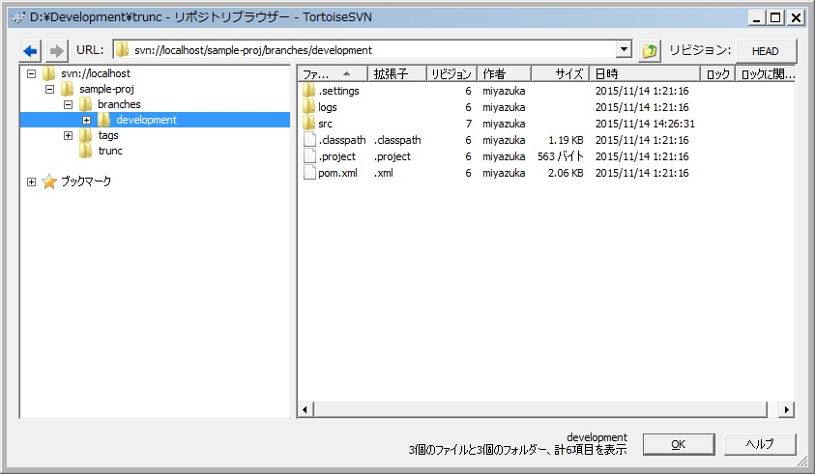
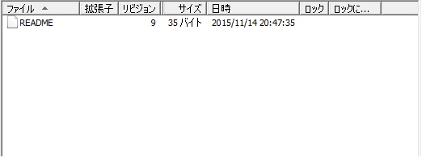
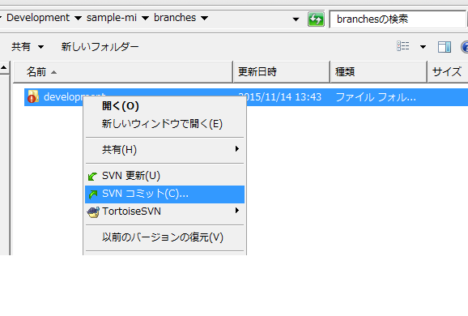
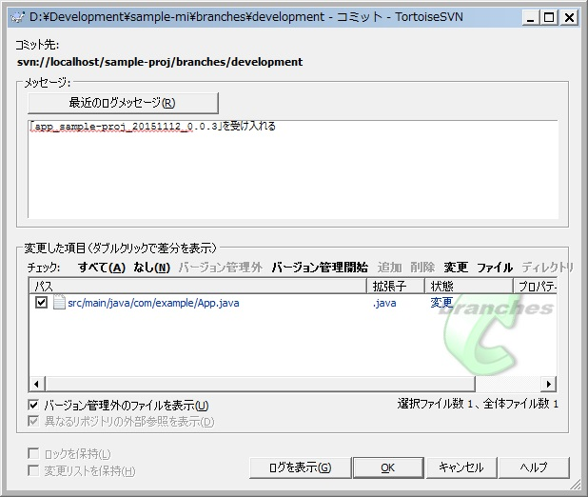
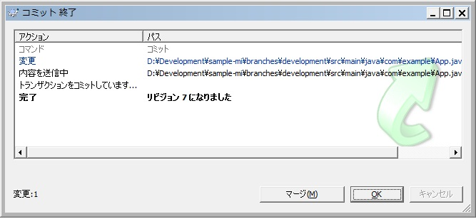
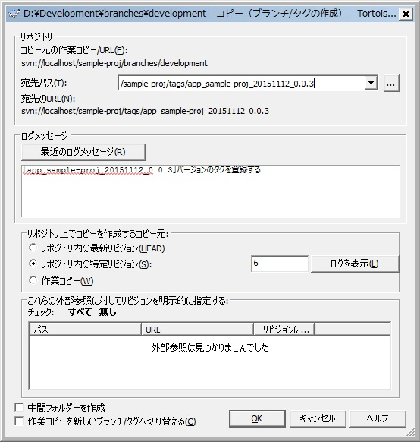
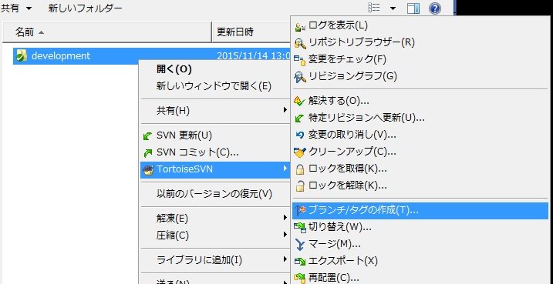
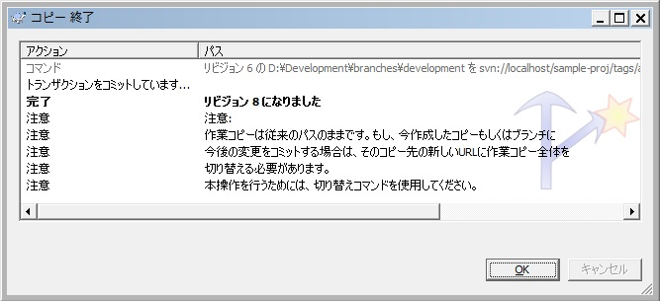
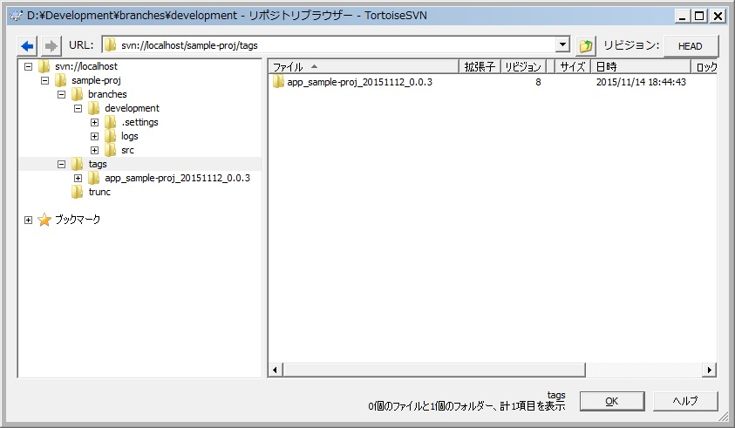
2.0. 開発ブランチ作成作業： 構成管理担当者/配備テスト担当者

 | Ⅰ．構成管理担当は、プロダクトリポジトリ構成を作成します。

 |  | 1.1.各チームのプロジェクトロケーションとその配下の「trunc, branches/development, tags」ディレクトリを用意します。
 |  |  | ※SVNリポジトリURLは、別途定義された資料を参照。

 |  | 1.2.マージの仕方は、SVNクライアントツールにて行います。

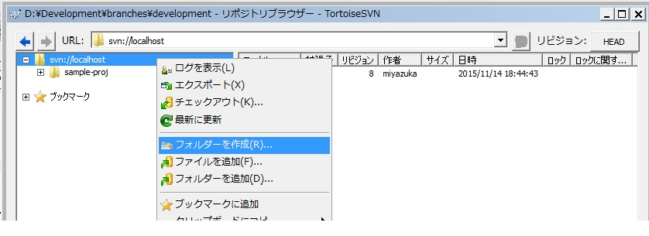
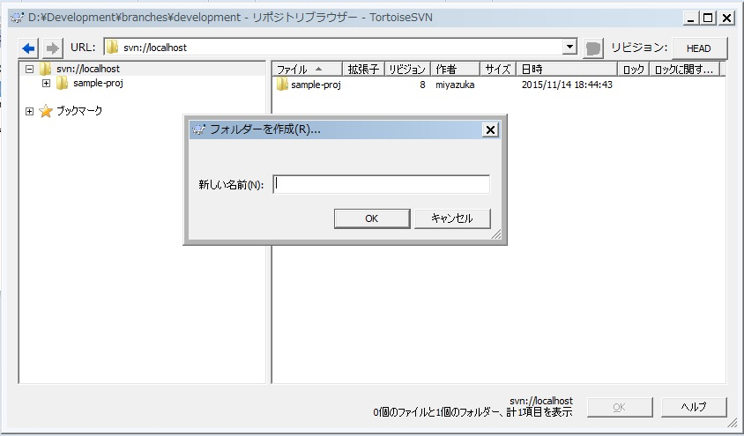
 |  |  | ①シート「リポジトリの構成」の「４．２．リポジトリ内の構成」を参照し、ルートリポジトリ直下にプロジェクトロケーションを作成
 |  |  |  | リポジトリブラウザでフォルダーを作成

プロジェクトロケーション名を入力する

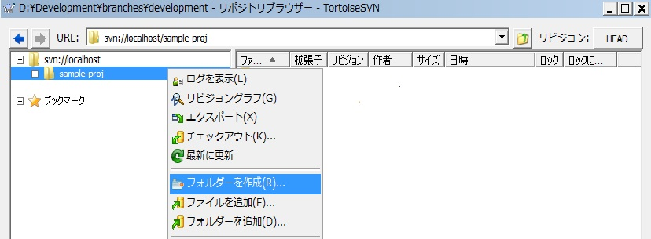
 |  |  | ②シート「リポジトリの構成」の「４．２．リポジトリ内の構成」を参照し、①で作成したプロジェクトロケーション配下に「trunc, btanches/development, tags」を作成
 |  |  |  | リポジトリブラウザでフォルダーを作成

truc,
branches/dvelopment
tags
を入力する

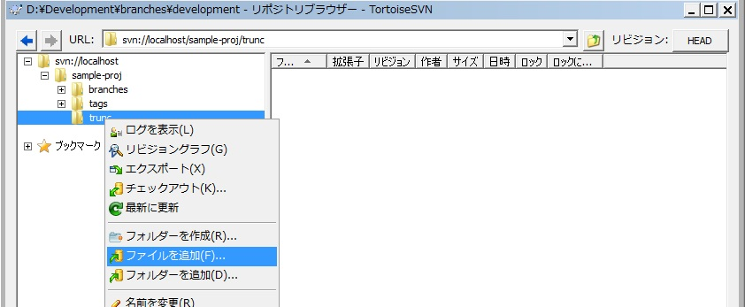
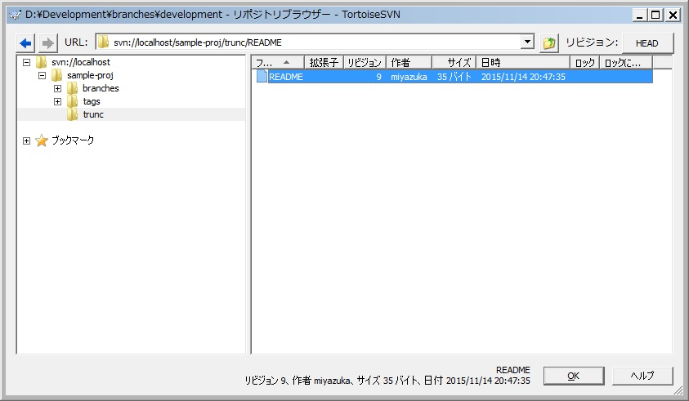
 |  |  | ③READMEファイルをtruncディレクトリ直下に追加
 |  |  |  | READMEファイルはプロジェクトを説明する短い文章を書き留めておく

ファイルセレクションで「README」ファイルを選択する

 | Ⅱ．構成管理担当は、各チーム「プロダクトリポジトリの開発ブランチ」を作成します。
 |  | ※ここでは、各チームからのモジュールを受け入れ用の枠だけを作るのが目的です。

 |  | 2.1.開発ブランチの作成の仕方は、SVNクライアントツールにて行います。
 |  |  | ※SVNリポジトリURLは、別途定義された資料を参照。

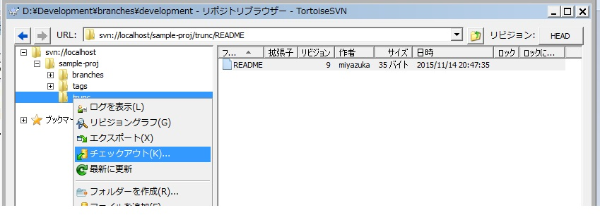
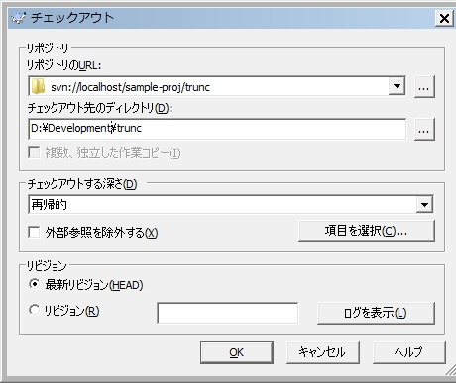
 |  |  | ①１で作成した「trunc」をリポジトリブラウザにてチェックアウト
trucになっていることを確認

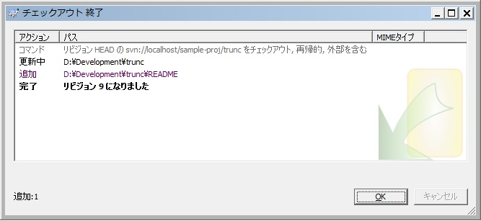

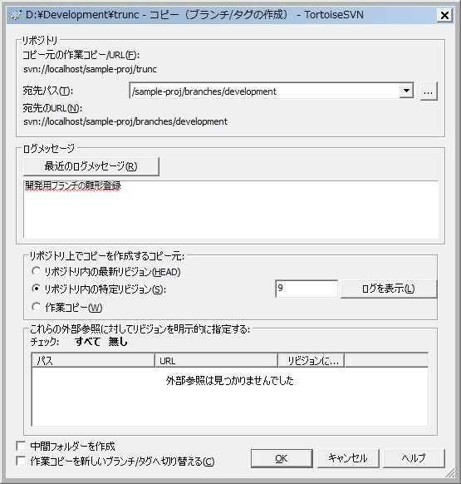
 |  |  | ②揮発ブランチの作成
 |  |  |  | ①でチェックアウトした[trunc」に対して、ブランチ作成を行う。
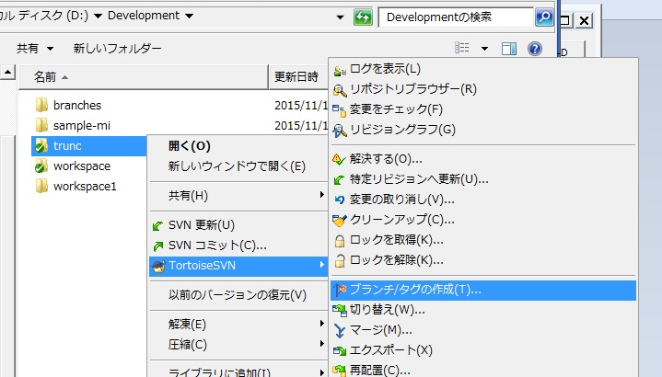
「/branches/development」になっていることを確認

コメント入力

2.1. 開発マージ ビルド作業
2.1. 開発マージ/ビルド作業： 構成管理担当者/配備テスト担当者

 | Ⅰ．構成管理担当者/配備テスト担当者は、「マージ受付フォルダー」から連絡を受けたZIPファイルをデスクトップに展開します。

 | Ⅱ．構成管理担当者/配備テスト担当者は、デスクトップに展開されたファイルを各チーム「プロダクトリポジトリの開発ブランチ」にマージ（実際には上書きコピー）します。

 |  | 2.1.マージの仕方は、SVNクライアントツールにて行います。
 |  |  | ※SVNリポジトリURLは、別途定義された資料を参照。

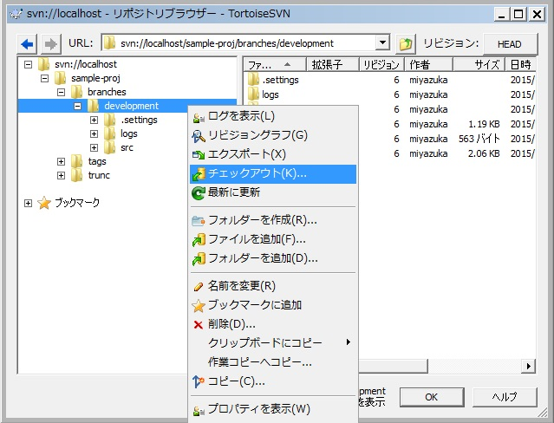
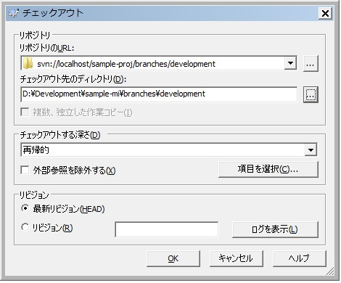
「branches/development」の確認
 |  |  | ①コピー先（チェックアウト済みのマージされる側のファイル）をリポジトリブラウザにてチェックアウト
 |  |  |  | レポジトリの「branches/development」をチェックアウトする。

チェックアウト先を指定

 |  |  | ②チェックアウト後のファイルを確認
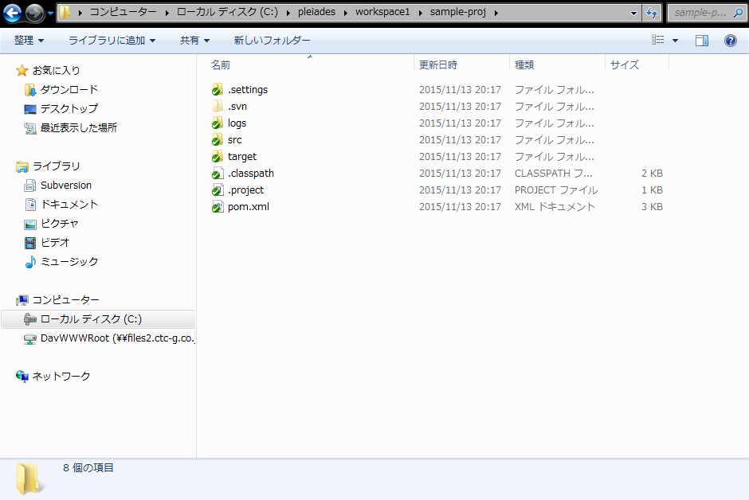
D:¥Development¥sample-mi¥branches¥development

 |  |  | ③コピー元（デスクトップに展開したマージ依頼ファイル）の確認
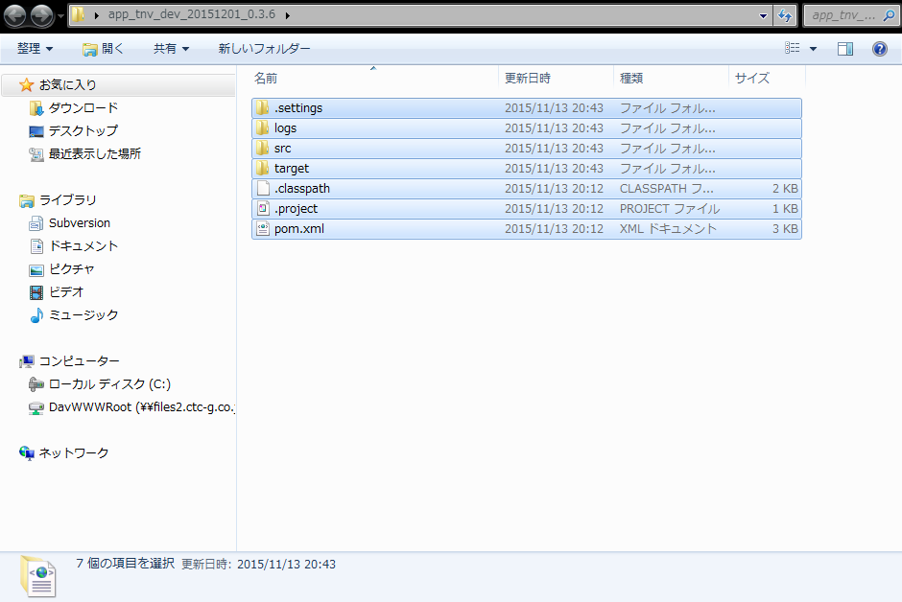

ファイルコピー

 |  |  | ④コピー元からコピー先に全てのファイルを上書き

D:¥Development¥sample-mi¥branches¥development

②コピー先
（チェックアウト後）
③コピー元
（マージ依頼ファイル）

 |  |  | ⑤「クラス変更一覧.xls」の中でファイルの削除、ファイル名変更項目に対して、「コピー先」のファイルへ削除／ファイル変更を対応する。
 |  |  |  | ※対象項目がなければこの処理をスキップする。

【クラス変更一覧.xls】
[削除]
[ファイル名変更]
ファイルの反映

 | Ⅲ．構成管理担当者/配備テスト担当者は、コミットを行う。

 |  | 3.1.コミットの仕方は、SVNクライアントツールにて行います。
 |  |  | ※SVNリポジトリURLは、別途定義された資料を参照。

 |  |  | ①「development」フォルダーについてコミットを選択

 |  |  | ② | コミットコメントを入力しOKボタンを押下

 |  |  | ③コミット後の状態確認
コミット後、①とアイコンが違う

 | Ⅳ．構成管理担当者/配備テスト担当者は、ビルドを実施します。

 |  | 4.1.Ⅲのコミット済みフォルダーでビルドを実施します。

 |  |  | ①ビルド方法は、各プロジェクトのビルドの仕方を参照する。

 |  | 4.2.ビルドした結果、特に問題が場合は、マージ対象ファイルをマージ完了フォルダーに移します。

 |  |  |  | 「共有ディレクトリ/merge/マージ対象ディレクトリ/ZIPファイル名」 |  |  |  | ⇒ | 「共有ディレクトリ/merged/マージ対象ディレクトリ/ZIPファイル名」

 |  | 4.3.ビルドした結果、エラーとなった場合は、チーム内品質管理者に通知します。
 |  |  | ※問題なくビルドできた場合は、この手順をスキップしⅤへ進む。

 |  |  | ①マージ対象ファイルを「error」フォルダーに移す。

 |  |  |  | 「共有ディレクトリ/merge/マージ対象ディレクトリ/ZIPファイル名」 |  |  |  | ⇒ | 「共有ディレクトリ/error/マージ対象ディレクトリ/ZIPファイル名」

 |  |  | ②不具合通知を実施する。

 |  |  | 下記メール要領を参考にチーム内品質管理者へメールを送付します。

 |  |  | ※メール要領
 |  |  |  | 宛先: |  |  | チーム内品質管理担当者
 |  |  |  | Cc: |  |  | リリース（配備）担当者
 |  |  |  | 件名: |  |  | 【配備テスト不具合連絡】app_XXXXX_rel_YYYYMMDD_リリース番号_申請回数
 |  |  |  | 本文 |  |  | 下記参照

XXXXチーム品質管理担当者様
お疲れ様です。構成管理/配備テスト担当のBBBBBです。
リリースの配備テストで不具合がでています。
すみやかに対応と再度マージ申請を上げてください。
/***
タグ名: app_XXXXX_dev_YYYYMMDD_リリース番号_申請回数
マージ対象ファイル：「共有ディレクトリ/error/マージ対象ディレクトリ/ZIPファイル名」
コメント:
/***
以上

 |  |  |  |  | ※内容
 |  |  |  |  |  | ・タグ名はシート「構成管理の方針」の”2.の命名規約”を参照
 |  |  |  |  |  | ・マージ対象ディレクトリ ： プロジェクトロケーション名称を示す。
 |  |  |  |  |  | ・コメントはリリースの概要を記載する。

 |  |  | ③以降の手順は行わない。

 | Ⅴ．構成管理担当者/配備テスト担当者は、各チーム「プロダクトリポジトリの開発ブランチ」にタグを付ける。タグに付ける名称は受け取りタグ名と同じにします。

 |  | 5.1.タグの仕方は、SVNクライアントツールにて行います。
 |  |  | ※SVNリポジトリURLは、別途定義された資料を参照。

「xxxxxxx/branches/development」であること確認する
 |  |  | ①Ⅲ-③でコミットしたフォルダーに対して、タグ打ち

「xxxxxxx/tags/タグ名」に変更する

タグ登録のコメントを入力する。
コメントには依頼のタグ名を含める

 |  |  | ②OKボタンを押下

 |  |  | ③リポジトリブラウザーにてタグを確認

2.2. リリース申請
2.2. リリース申請： 構成管理担当者/配備テスト担当者

 | Ⅰ．構成管理/配備テスト担当者は、配備テストが完了したことをリリース（配備）担当者にメールで連絡します。

 |  | 1.1.検証テスト環境にリリースするためのリリース申請を実施します。

 |  |  | 下記メール要領を参考にリリース（配備）担当者へメールを送付します。

 |  |  | ※メール要領
 |  |  |  | 宛先: |  |  | リリース（配備）担当者
 |  |  |  | Cc: |  |  | チーム内品質管理担当者
 |  |  |  | 件名: |  |  | 【リリース申請】app_XXXXX_dev_YYYYMMDD_リリース番号_申請回数
 |  |  |  | 本文 |  |  | 下記参照

リリース担当者様
お疲れ様です。構成管理/配備テスト担当のBBBBBです。
配備テストが完了しましたので、
下記のデプロィファイルを検証環境にデプロィお願いいたします。
また、検証テスト環境にデプロィ終了後、最終動作確認を実施するようテスト担当者に連絡お願いいたします。
/***
プロジェクトロケーション名：XXXXX
デプロィファイル名: ファイル名
コメント:
/***
以上

 |  |  |  |  | ※内容
 |  |  |  |  |  | ・プロジェクトロケーション名：マージ対象プロジェクトロケーション名称を示す。
 |  |  |  |  |  | ・デプロィファイル名は、ビルドで生成されたファイル（war）を絶対パスで記載する。
 |  |  |  |  |  | ・コメントは申し送り事項を記載する。

3.1. 1.〜3.1.3.
3.1.1. リリース： リリース担当者

 | Ⅰ．リリース担当者は、検証環境にデプロィを実施します。

 |  | 1.1.デプロィを実施します。

 |  |  | ①デプロィ方法は、受入テスト環境のデプロィの仕方を参照する。

 | Ⅱ．リリース担当者は、受け入れテストにデプロィが完了したことをテスト担当者にメールで連絡します。

 |  | 2.1.検証テスト環境で最終動作確認を行うようテスト担当者に通知を実施します。

 |  |  | 下記メール要領を参考にテスト担当者へメールを送付します。

 |  |  | ※メール要領
 |  |  |  | 宛先: |  |  | テスト担当者
 |  |  |  | Cc: |  |  | 構成管理/配備テスト担当者、チーム内品質管理担当者
 |  |  |  | 件名: |  |  | 【最終動作確認連絡】app_XXXXX_dev_YYYYMMDD_リリース番号_申請回数
 |  |  |  | 本文 |  |  | 下記参照

テスト担当者様
お疲れ様です。リリース理担当のCCCCCです。
検証環境にデプロィが完了しましたので、
下記の環境にて最終動作確認を実施お願いいたします。
また、最終動作確認の実施結果をPMO及び構成管理/配備テスト者、リリース担当者、チーム内品質管理担当者に連絡お願いいたします。
/***
検証環境：検証環境のサーバ名
タグ名: app_XXXXX_dev_YYYYMMDD_リリース番_申請回数
コメント:
/***
以上

 |  |  |  |  | ※内容
 |  |  |  |  |  | ・タグ名はシート「構成管理の方針」の”2.の命名規約”を参照
 |  |  |  |  |  | ・コメントは申し送り事項を記載する。

3.1.2. 最終動作確認： テスト担当者

 | Ⅰ．テスト担当者は、最終動作確認を実施します。

 | Ⅱ．テスト担当者は、最終動作確認が完了したことをPMO及び、構成管理理/配備テスト担当者、リリース担当者、チーム内品質管理担当者にメールで連絡します。

 |  | 2.1.最終動作確認の実施結果を通知します。

 |  |  | 下記メール要領を参考にPMO、構成管理/配備テスト担当者、リリース担当者、チーム内品質管理担当者へメールを送付します。

 |  |  | ※メール要領
 |  |  |  | 宛先: |  |  | PMO
 |  |  |  | Cc: |  |  | 構成管理/配備テスト担当者,リリース担当者、チーム内品質管理担当者
 |  |  |  | 件名: |  |  | 【受入テスト結果連絡】app_XXXXX_dev_YYYYMMDD_リリース番号_申請回数
 |  |  |  | 本文 |  |  | 下記参照

PMO様
お疲れ様です。テスト担当のAAAAです。
検証環境でテストが完了しました。
結果は以下の通りです。
/***
検証環境：テスト環境のサーバ名
タグ名: app_XXXXX_dev_YYYYMMDD_リリース番号_申請回数
テスト結果：
コメント:
/***
以上

 |  |  |  |  | ※内容
 |  |  |  |  |  | ・タグ名はシート「構成管理の方針」の”2.の命名規約”を参照
 |  |  |  |  |  | ・テスト結果：問題ありなしと問題有る場合は、その内容を記述
 |  |  |  |  |  | ・コメントは申し送り事項を記載する。

3.1.3. 配布連絡： 構成管理/配備テスト担当者

 | Ⅰ．構成管理/配備テスト担当者は、システム共通チームからのモジュールの場合、依存関係チームに配布するようにシステム共通チームの品質管理担当者にメールで連絡します。
 |  | ※システム共通チーム以外の場合は、この手順を無視

 |  | 1.1.システム共通チームのモジュールを配布するように通知します。

 |  |  | 下記メール要領を参考にシステム共通チームの品質管理担当者へメールを送付します。

 |  |  | ※メール要領
 |  |  |  | 宛先: |  |  | システム共通チームの品質管理者
 |  |  |  | Cc: |  |  | リリース（配備）担当者
 |  |  |  | 件名: |  |  | 【配布連絡】app_XXXXX_dev_YYYYMMDD_リリース番号_申請回数
 |  |  |  | 本文 |  |  | 下記参照

システム共通チーム品質管理担当者様
お疲れ様です。構成管理担当のAAAAです。
検証環境でテストが完了しました。
今回受け入れたモジュールに依存するチームへの配布お願いします。
配布の連絡の仕方及び、配布方法はお任せしますのでよろしくお願いします。
/***
タグ名: app_XXXXX_dev_YYYYMMDD_リリース番号_申請回数
コメント:
/***
以上

 |  |  |  |  | ※内容
 |  |  |  |  |  | ・タグ名はシート「構成管理の方針」の”2.の命名規約”を参照
 |  |  |  |  |  | ・コメントは申し送り事項を記載する。

4.1. 本番マージビルド作業
4.1. 本番マージビルド作業： 構成管理/配備テスト担当者

 | Ⅰ．構成管理/配備テスト担当は、「trunc」からプロジェクトをチェックアウトします。

 |  | 1.1.チェックアウトの仕方は、SVNクライアントツールにて行います。

 |  |  | ①「trunc」をリポジトリブラウザにてチェックアウト
trucになっていることを確認

チェックアウト先を入力

 | Ⅱ．構成管理/配備テスト担当は、「tags」から最新の開発ブランチからのタグ名を持つタグをチェックアウトします。

 |  | 2.1.チェックアウトの仕方は、SVNクライアントツールにて行います。

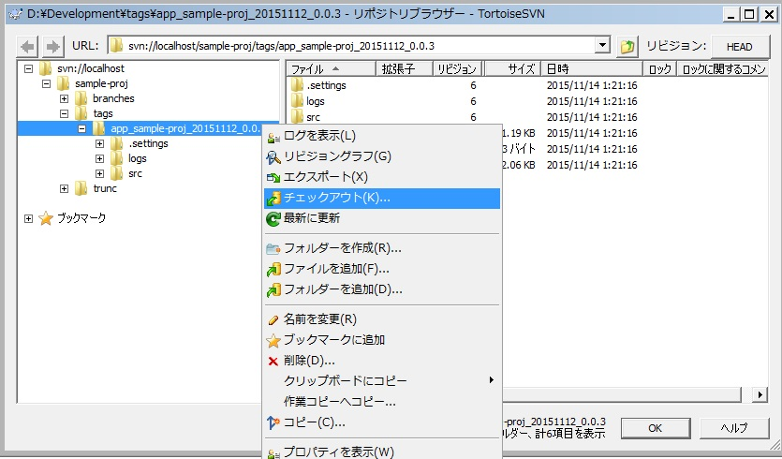
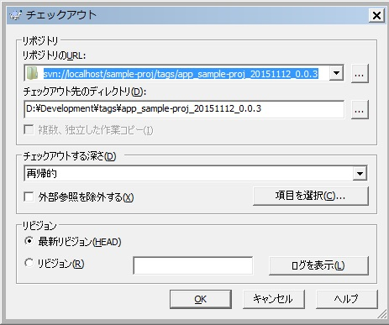
tagsの開発で最新タグ名となっていることを確認する。
 |  |  | ①「tags」をリポジトリブラウザにてチェックアウト

チェックアウト先を入力

 | Ⅲ．構成管理/配備テスト担当は、「タグ」からチェックアウトしたプロジェクトから「trunc」からチェックアウトしたプロジェクトにマージ（実際には上書きコピー）します。

 |  | 3.1.マージの仕方は、エクスプローラのコピーにて行います。
ファイルコピー

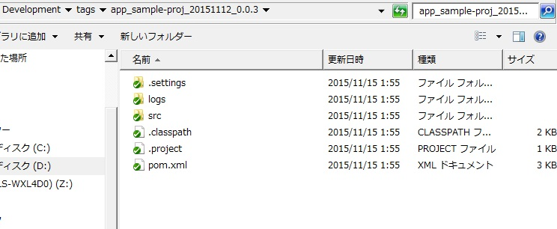
 |  |  | ①コピー元からコピー先に全てのファイルを上書き

コピー先
（truncチェックアウト後）

コピー元
（タグからチェックアウト後）

 | Ⅳ．構成管理/配備テスト担当は、コミットを行う。

 |  | 4.1.コミットの仕方は、SVNクライアントツールにて行います。
 |  |  | ※SVNリポジトリURLは、別途定義された資料を参照。

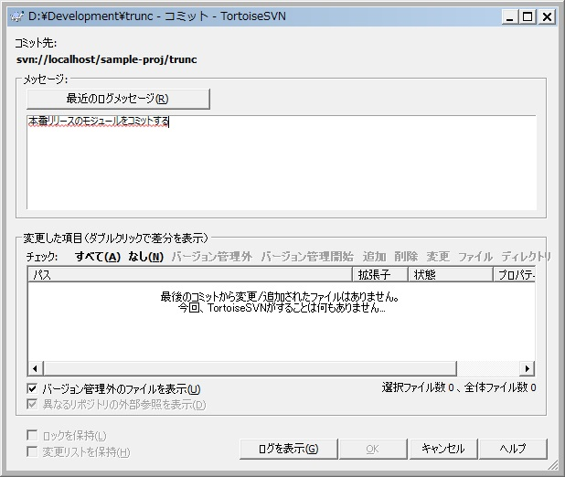
 |  |  | ①「trunc」フォルダーについてコミットを選択
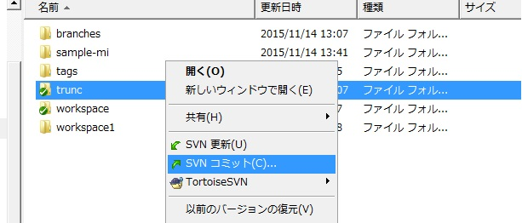

コメントを入力

OK

 | Ⅴ．構成管理/配備テスト担当は、ビルドを実施します。

 |  | 5.1.Ⅳのコミットフォルダーからビルドを実施します。

 |  |  | ①ビルド方法は、各プロジェクトのビルドの仕方を参照する。

 |  | 5.2.ビルドした結果、エラーとなった場合は、チーム内品質管理者に通知します。
 |  |  | ※問題なくビルドできた場合は、この手順をスキップしⅥへ進む。

 |  |  | ①不具合通知を実施する。

 |  |  | 下記メール要領を参考にチーム内品質管理者へメールを送付します。

 |  |  | ※メール要領
 |  |  |  | 宛先: |  |  | チーム内品質管理担当者
 |  |  |  | Cc: |  |  | リリース（配備）担当者
 |  |  |  | 件名: |  |  | 【配備テスト不具合連絡】app_XXXXX_rel_YYYYMMDD_リリース番号_申請回数
 |  |  |  | 本文 |  |  | 下記参照

XXXXチーム品質管理担当者様
お疲れ様です。構成管理/配備テスト担当のBBBBBです。
本番リリースの配備テストで不具合がでています。
すみやかに対応と再度マージ申請を上げてください。
/***
タグ名: app_XXXXX_dev_YYYYMMDD_リリース番号_申請回数
マージ対象ファイル：「共有ディレクトリ/merged/マージ対象ディレクトリ/ZIPファイル名」
コメント:
/***
以上

 |  |  |  |  | ※内容
 |  |  |  |  |  | ・タグ名はシート「構成管理の方針」の”2.の命名規約”を参照
 |  |  |  |  |  | ・マージ対象ディレクトリ ： プロジェクトロケーション名称を示す。
 |  |  |  |  |  | ・コメントはリリースの概要を記載する。

 |  |  | ②以降の手順は行わない。

 | Ⅵ．構成管理/配備テスト担当は、「trunc」にタグを付ける。タグに付ける名称はⅢ−①のタグ名を元に"dev"を"rel"に変換し、リリーズ番号はマイナー番号を１つ上げるとしたものとします。

 |  | 6.1.タグの仕方は、SVNクライアントツールにて行います。
 |  |  | ※SVNリポジトリURLは、別途定義された資料を参照。

「xxxxxxx/trunc」であること確認する
 |  |  | ①Ⅳ-①でコミットしたフォルダーに対して、タグ打ち

元の開発ブランチの最新タグ名が「app_sample-proj_dev_20151112_0.0.3」であれば、
「app_sample-proj_rel_20151112_1.0.0」とする
trunc
/trunc
/app_sample-proj_rel_20151112_1.0.0

タグ登録のコメントを入力する。
リリースの概略を入れる。

 |  |  | ②OKボタンを押下

 |  |  | ③リポジトリブラウザーにてタグを確認

/app_sample-proj_rel_20151112_1.0.0

app_sample-proj_rel_20151112_1.0.0

4.2. 本番リリース申請
4.2. 本番リリース申請： 構成管理/配備テスト担当者

 | Ⅰ．構成管理/配備テスト担当者は、配備テストが完了したことをリリース担当者にメールで連絡します。

 |  | 1.1.本番環境にリリースするための本番リリース申請を実施します。

 |  |  | 下記メール要領を参考にリリース担当者へメールを送付します。

 |  |  | ※メール要領
 |  |  |  | 宛先: |  |  | リリース（配備）担当者
 |  |  |  | Cc: |  |  | チーム内品質管理担当者
 |  |  |  | 件名: |  |  | 【本番リリース申請】app_XXXXX_rel_YYYYMMDD_リリース番号_申請回数
 |  |  |  | 本文 |  |  | 下記参照

リリース（配備）担当者様
お疲れ様です。構成管理/配備テスト担当のBBBBBです。
本番への配備テストが完了しましたので、
下記のデプロィファイルを本番環境にデプロィお願いいたします。
また、本番環境にデプロィ終了後、本番環境でテスト／動作確認を実施するようテスト担当者に連絡お願いいたします。
/***
プロジェクトロケーション名：XXXXX
デプロィファイル名: ファイル名
コメント:
/***
以上

 |  |  |  |  | ※内容
 |  |  |  |  |  | ・プロジェクトロケーション名：マージ対象プロジェクトロケーション名称を示す。
 |  |  |  |  |  | ・デプロィファイル名は、ビルドで生成されたファイル（war）を絶対パスで記載する。
 |  |  |  |  |  | ・コメントは申し送り事項を記載する。

5.1. 1.〜5.1.2.
5.1.1. 本番リリース： リリース（配備）担当者

 | Ⅰ．リリース担当者は、本番環境にデプロィを実施します。

 |  | 1.1.デプロィを実施します。

 |  |  | ①デプロィ方法は、本番環境のデプロィの仕方を参照する。

 | Ⅱ．リリース担当者は、本番環境にデプロィが完了したことをテスト担当者にメールで連絡します。

 |  | 3.1.本番環境でテスト／動作確認を行うようテスト者に通知を実施します。

 |  |  | 下記メール要領を参考にテスト担当者へメールを送付します。

 |  |  | ※メール要領
 |  |  |  | 宛先: |  |  | テスト担当者
 |  |  |  | Cc: |  |  | 構成管理/配備テスト担当者、チーム内品質管理担当者
 |  |  |  | 件名: |  |  | 【本番テスト連絡】app_XXXXX_rel_YYYYMMDD_リリース番号_申請回数
 |  |  |  | 本文 |  |  | 下記参照

テスト担当者様
お疲れ様です。リリース理担当のCCCCCです。
本番環境にデプロィが完了しましたので、
下記の環境にて本番テスト／動作確認の実施お願いいたします。
また、本番環境でのテスト／動作確認の実施結果をPMO及び、構成管理/配備テスト担当者、リリース担当者、チーム内品質管理担当者に連絡お願いいたします。
/***
本番環境：本番環境のサーバ名
タグ名: app_XXXXX_rel_YYYYMMDD_リリース番号_申請回数
コメント:
/***
以上

 |  |  |  |  | ※内容
 |  |  |  |  |  | ・タグ名はシート「構成管理の方針」の”2.の命名規約”を参照
 |  |  |  |  |  | ・コメントは申し送り事項を記載する。

5.1.2. 本番環境テスト/動作確認： テスト担当者

 | Ⅰ．テスト担当者は、本番環境でのテスト／動作確認を実施します。

 | Ⅱ．テスト担当者は、本番環境でのテスト／動作確認が完了したことをPMO及び構成管理/配備テスト担当者、リリース担当者、チーム内品質管理担当者にメールで連絡します。

 |  | 2.1.本番環境でのテスト／動作確認の実施結果を通知します。

 |  |  | 下記メール要領を参考にPMO、構成管理/配備テスト担当者、リリース担当者、チーム内品質管理担当者へメールを送付します。

 |  |  | ※メール要領
 |  |  |  | 宛先: |  |  | PMO
 |  |  |  | Cc: |  |  | 構成管理/配備テスト担当者,リリース担当者,チーム内品質管理担当者
 |  |  |  | 件名: |  |  | 【本番テスト結果連絡】app_XXXXX_dev_YYYYMMDD_リリース番号_申請回数
 |  |  |  | 本文 |  |  | 下記参照

PMO様
お疲れ様です。テスト担当のAAAAです。
本番環境でテストが完了しました。
結果は以下の通りです。
/***
本番環境：本番環境のサーバ名
タグ名: app_XXXXX_rel_YYYYMMDD_リリース番号_申請回数
テスト結果：
コメント:
/***
以上

 |  |  |  |  | ※内容
 |  |  |  |  |  | ・タグ名はシート「構成管理の方針」の”2.の命名規約”を参照
 |  |  |  |  |  | ・テスト結果：問題ありなしと問題有る場合は、その内容を記述
 |  |  |  |  |  | ・コメントは申し送り事項を記載する。

6.1. リリースバージョンタブ打ち
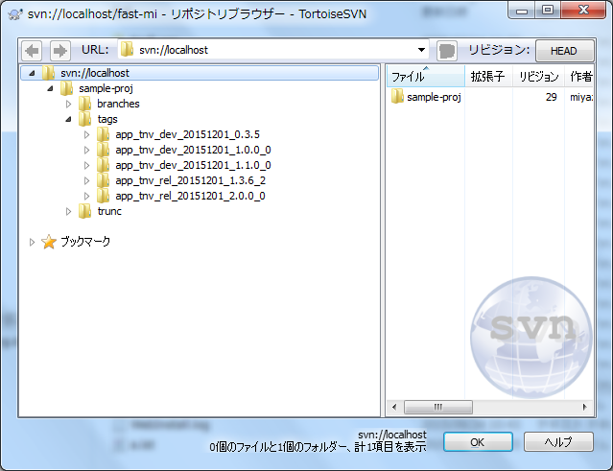
6.1. リリースバージョンタブ打ち： 構成管理/配備テスト担当者

 | Ⅰ．構成管理/配備テスト担当は、「tags」から最新のタグ名を持つタグをチェックアウトします。
 |  | ※「4.1. 本番マージ作業のⅤ」でタグ打ちしたもの
 |  | 1.1.チェックアウトの仕方は、SVNクライアントツールにて行います。
 |  |  | ※SVNリポジトリURLは、別途定義された資料を参照。

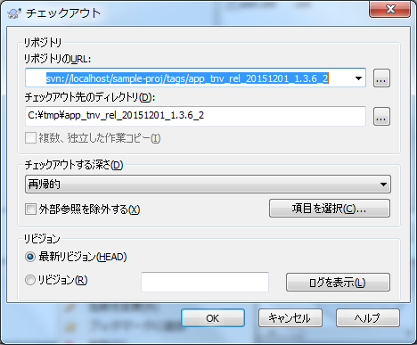
tagsの開発で最新タグ名となっていることを確認する。
 |  |  | ①「tags」をリポジトリブラウザにてチェックアウト
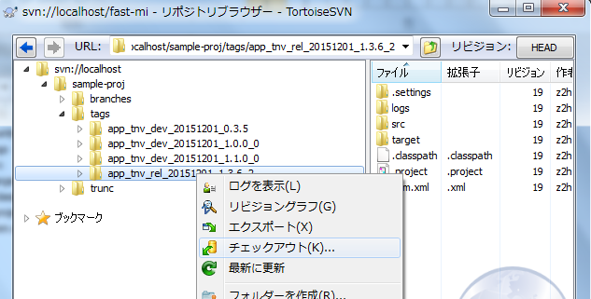

チェックアウト先を入力

 | Ⅱ．構成管理/配備テスト担当は、リリースバージョンにタグを付ける。

 |  | 2.1.タグの仕方は、SVNクライアントツールにて行います。
 |  |  | ※SVNリポジトリURLは、別途定義された資料を参照。

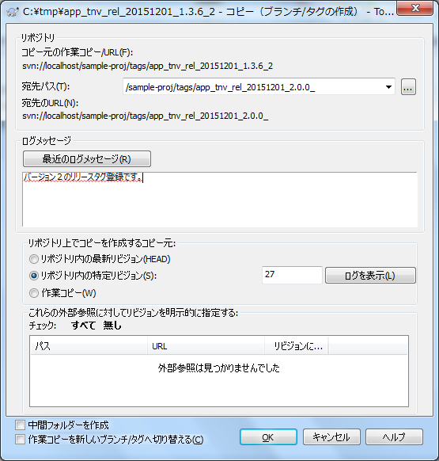
 |  |  | ①Ⅰ-①に対して、シート「構成管理の方針」の”２．１．リリース番号の命名規則”の”②番号の増やし方”、
 |  |  | ”③リリース番号を確定タイミング”と”２．２．タグ名の命名規則”に従いタグ打ち
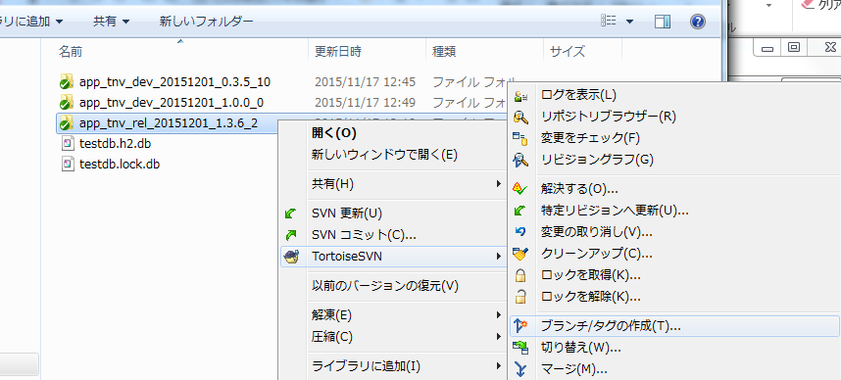
元の開発ブランチの最新タグ名が「app_sample-proj_rel_20151201_1.0..0_2」であれば、
「app_sample-proj_rel_20151112_2.0.0_0」とする

0

タグ登録のコメントを入力する。
リリースの概略を入れる。

 |  |  | ②OKボタンを押下
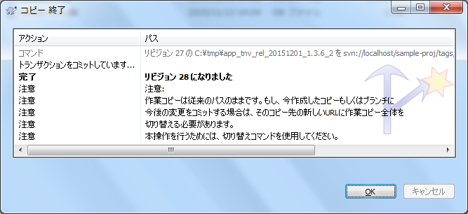

 |  |  | ③リポジトリブラウザーにてタグを確認

